Feuil1
 | 1er essai | 2e essai | 3e essai | 4e essai | 5e essai | 6e essai | 7e essai | 8e essai
X1=alpha
X2=beta
Y

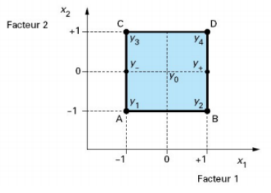

 |  |  |  |  |  |  |  | X1 | X2
 |  |  |  |  |  |  | min | -1 | -1
 |  |  |  |  |  |  | max | 1 | 1
 |  |  |  |  |  |  | Variables centrées réduites

 |  |  | X1 | X2 | X1X2 | Y
 | Essaie 1 | 1 | -1 | -1 | 1 | 3.31
 | Essaie 2 | 1 | 1 | -1 | -1 | 6.55
 | Essaie 3 | 1 | 1 | 1 | 1 | 10.09
 | Essaie 4 | 1 | -1 | 1 | -1 | 4.67

 |  |  | Transposé Ct
 |  | 1 | 1 | 1 | 1
 |  | -1 | 1 | 1 | -1
 |  | -1 | -1 | 1 | 1
 |  | 1 | -1 | 1 | -1

 |  |  | Produit Ct*C
 |  | 4 | 0 | 0 | 0
 |  | 0 | 4 | 0 | 0
 |  | 0 | 0 | 4 | 0
 |  | 0 | 0 | 0 | 4

 |  |  | Inverse (Ct*C) |  |  |  |  | Produit (inerve * transposé)
 |  | 0.25 | 0 | 0 | 0 |  | 0.25 | 0.25 | 0.25 | 0.25
 |  | 0 | 0.25 | 0 | 0 |  | -0.25 | 0.25 | 0.25 | -0.25
 |  | 0 | 0 | 0.25 | 0 |  | -0.25 | -0.25 | 0.25 | 0.25
 |  | 0 | 0 | 0 | 0.25 |  | 0.25 | -0.25 | 0.25 | -0.25

 |  |  | a0 | 6.155
 |  |  | a1 | 2.165
 |  |  | a2 | 1.225
 |  |  | a12 | 0.545

